Reqs_BG
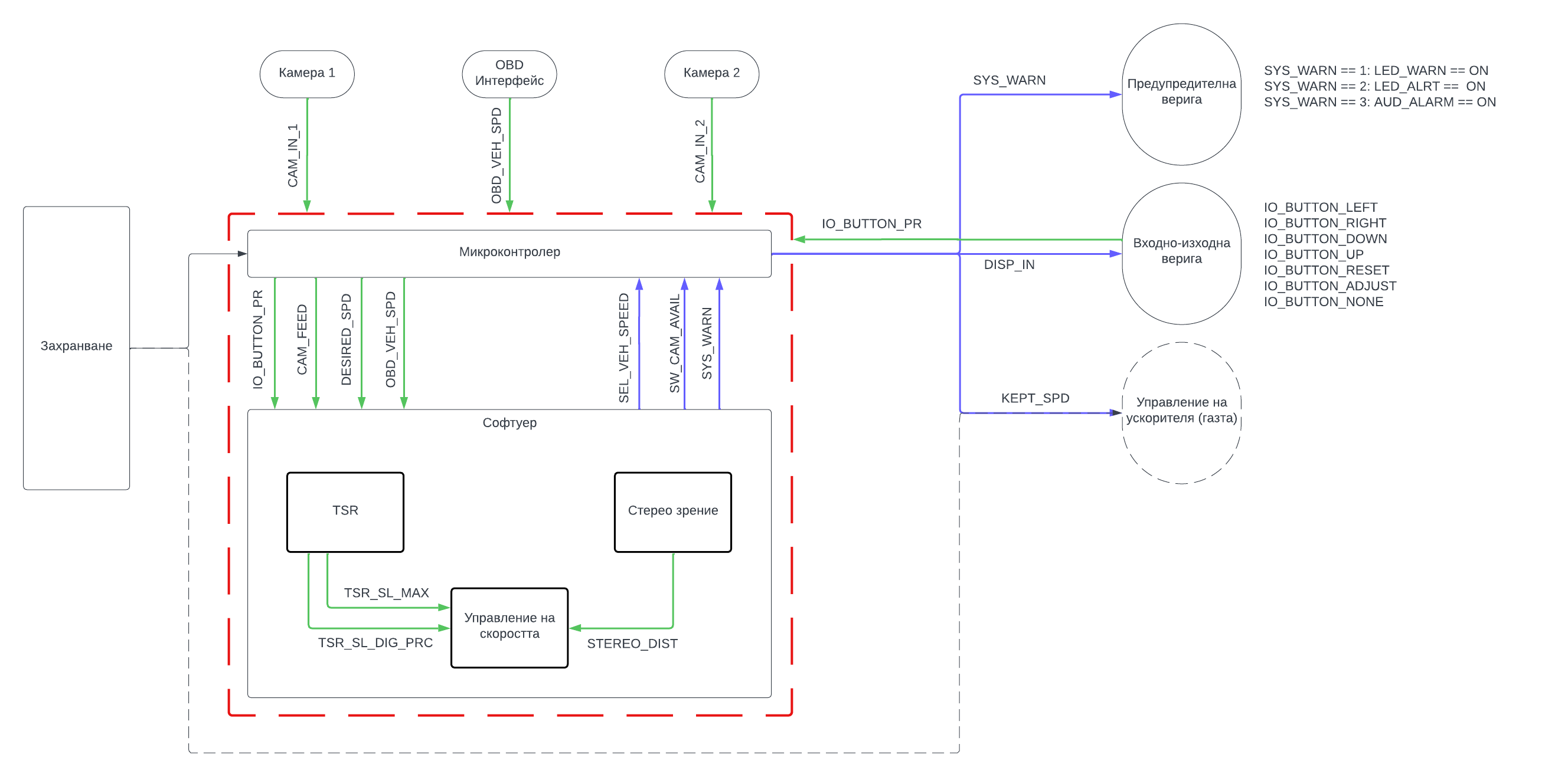
Модул | ID | Изисквания |  | Приоритет | Тип | Критерии за тестване | Прегледано от
Захранване | 1 | Максималният изходен ток на захранването трябва да е поне 5 А на 12 V, за да функционира системата. |  | 2 | HW | Да се проверят техническите параметри на източника | М/Н
 | 2 | Системата трябва да има ключ за вкл. / изкл. |  | 2 | ARCH | Х | M
 | 3 | Системата трябва да е защитена от неизправности в захранването. Защитата да се реализира със стопяем предпазител (6.3 А), монтиран на положителния проводник. |  | 3 | HW | Х | М/Н
Разпознаване на пътни знаци (TSR; Софтуер) | 4 | Когато има WORLD_SL_MAX, то TSR_SL_MAX трябва да е ненулева положителна стойност, равна на WORLD_SL_MAX. В противен случай TSR_SL_MAX трябва да е -1 |  | 2 | SW | Aко WORLD_SL_LIM_MAX = 60, то TSR_SL_MAX = 60 Ако WORLD_SL_LIM_MAX = 0, то TSR_SL_MAX = 0 | М/Н
 | 5 | Когато има WORLD_SL_MIN, то TSR_SL_MIN трябва да е ненулева положителна стойност, равна на WORLD_SL_MIN. В противен случай TSR_SL_MIN трябва да е -1 |  | 3 | SW | Ако WORLD_SL_MIN е 30, то TSR_SL_MIN също трябва да е 30. Ако WORLD_SL_MIN e 0, то TSR_SL_MIN трябва да е -1. | М/Н
 | 6 | Когато в тестов случай разстоянието м/у ППС-то със системата и ограничителния знак е по-малко или равно на 10 м, TSR_SL_[MIN, MAX] трябва да бъдат положителни числа, които отговарят на WORLD_SL_LIM |  | 2 | SW | Ако WORLD_SL_DIST e по-малко или равно на 10, то TSR_SL_[MIN или MAX] трябва да са равни на WORLD_SL_DIST. | М
 | 7 | Когато има WORLD_SL_LIM_[MAX или MIN], то TSR_SL_DIG_PRC трябва да е над 80%? |  | 2 | SW | Ако WORLD_SL_[MIN или MAX] е 50, то TSR_SL_DIG_PRC трябва да е по-голямо или равно на 80%. | М/Н
 | 8 | Ако SYS_STATE е равно на SYS_NORMAL, при IO_BUTTON_PR равно на IO_BUTTON_RESET, TSR_SL_MAX трябва да бъде премахнато (т.е. да стане -1) |  | 1 | SW | Aко SYS_STATE = SYS_NORMAL и IO_BUTTON_PR = IO_BUTTON_RESET, тогава TSR_SL_MAX = -1. | М
Управление на скоростта (Софтуер) | 9 | Ако SYS_STATE е равно на SYS_NORMAL, при IO_BUTTON_PR равно на IO_BUTTON_ADJUST, SYS_STATE трябва да стане равно на SYS_ADJUST |  | 1 | SW | Ако SYS_STATE = SYS_NORMAL и IO_BUTTON_PR = IO_BUTTON_ADJUST, тогава SYS_STATE = SYS_ADJUST. | М
 | 10 | Ако системата е в състояние SYS_ADJUST, при натискане на бутона UP (IO_BUTTON_PR = IO_BUTTON_UP), поддържаната скорост (SEL_VEH_SPEED) трябва да се увеличи с 5 км/ч |  | 1 | SW | При IO_BUTTON_UP = IO_BUTTON_PR, когато SYS_STATE = SYS_ADJUST, стойността на SEL_VEH_SPEED трябва да се увеличи с 5 км/ч. | М
 | 11 | Ако системата е в състояние SYS_ADJUST, при натискане на бутона DOWN (IO_BUTTON_PR = IO_BUTTON_DOWN), поддържаната скорост (SEL_VEH_SPEED) трябва да се намали с 5 км/ч |  | 1 | SW | При IO_BUTTON_UP = IO_BUTTON_PR, когато SYS_STATE = SYS_ADJUST, стойността на SEL_VEH_SPEED трябва да се увеличи с 5 км/ч. | М | Сигнали, които не са на блок схемата, са описани в "Terms". | Зелено - вход към блок Синьо - изход от блок
 | 12 | Натискане на други бутони освен UP, DOWN и ADJUST, когато системата е в режим SYS_ADJUST НЕ ТРЯБВА да бъде отразено. |  | 1 | SW | При състояние SYS_ADJUST на системата, IO_BUTTON_PR трябва да е IO_BUTTON_[UP, DOWN, ADJUST] при натискане на съответните бутони и да бъде IO_BUTTON_NONE при натискане на други бутони. | М
 | 13 | При сигнал TSR_SL_MAX, различен от -1, ако SEL_VEH_SPEED е по-голямо от TSR_SL_MAX, KEPT_SPEED трябва да е равно на TSR_SL_MAX, докато SEL_VEH_SPEED не стане по-малко от TSR_SL_MAX или TSR_SL_MAX не се върне в състояние -1. Тогава KEPT_SPEED трябва да е равно на SEL_VEH_SPEED. |  | 1 | SW | Ако TSR_SL_MAX е 60 и SEL_VEH_SPEED е 80, то KEPT_SPD трябва да е равно на TSR_SL_MAX. Ако TSR_SL_MAX е 60, а SEL_VEH_SPEED e 50, то KEPT_SPD трябва да е 50. Aко TSR_SL_MAX e -1, a SEL_VEH_SPEED e 100, то KEPT_SPD трябва да е 100. | M
Стерео зрение (Софтуер) | 14 | Ако системата НЕ МОЖЕ да отчита разстояние, поради неизправност / лоши условия (STEREO_DIST е -1), то поддържаната скорост KEPT_SPD трябва да бъде придържана (равна) на SEL_VEH_SPEED. |  | 2 | SW | Ако STEREO_DIST е -1 и SEL_VEH_SPEED е 40 км/ч, то KEPT_SPD също трябва да е 40 км/ч | М/Н
 | 15 | Когато съществува WORLD_VEH_DIST, трябва STEREO_DIST да се различава най-много с ±1 м от WORLD_VEH_DIST. В противен случай (когато WORLD_VEH_DIST НЕ съществува), STEREO_DIST трябва да е -1. |  | 2 | SW | Ако WORLD_VEH_DIST е 20 м, то STEREO_DIST е в интервала [19; 21] м. Ако WORLD_VEH_DIST е UNDEFINED, то STEREO_DIST е равно на -1. | М/Н
 | 16 | Максималното работно/оперативно разстояние на СЗ трябва да е поне 50 м (SD_MAX_DIST) |  | 2 | SW | При налично WORLD_VEH_DIST до 50 м, трябва STEREO_DIST да спазва критериите за нормално работно разстояние (горното изискване) | М/Н
 | 17 | СЗ трябва да следи само МПС в текущата лента. |  | 2 | SW | Х | M
 | 18 | В случай на грешка при изтеглянето на кадър от CAM_IN_1 и/или CAM_IN_2, STEREO_DIST трябва да е -1. SW_CAM_AVAIL трябва да е със стойност 1 и SYS_WARN със стойност 3. |  | 2 | SW | Ако CAM_IN_1 = NONE или CAM_IN_2 = NONE, STEREO_DIST е равно на -1, SW_CAM_AVAIL е със стойност 1 и SYS_WARN е със стойност 3. | М/Н
 | 19 | При налично STEREO_DIST, различно от -1, трябва то да бъде изобразено на дисплея. |  | 4 | SW | X | М/Н
Предупредителна верига | 20 | Ако SYS_WARN е в ниво 1 (SYS_WARN = 1), то трябва да бъде активирана светлинна индикация (LED_WARN = ON). |  | 1 | SW | Ако SYS_WARN = 1, то LED_WARN е равно на ON | M
 | 21 | Ако SYS_WARN е в ниво 2 (SYS_WARN = 2), то трябва да бъде активирана светлинна индикация (LED_WARN = ON; LED_ALRT = ON). |  | 1 | SW | Ако SYS_WARN = 2, то LED_ALRT и LED_WARN са равни на ON | M
 | 22 | Ако SYS_WARN е в ниво 3 (SYS_WARN = 3), то трябва да бъде повдигната звукова аларма и светлинна аларма (AUD_ALARM = ON; LED_WARN = ON; LED_ALRT = ON). |  | 1 | SW | Ако SYS_WARN = 3, то AUD_ALARM, LED_ALRT и LED_WARN са равни на ON | M
 | 23 | Ако STEREO_DIST e по-малко от 5 м, тогава трябва SYS_WARN да е със стойност 3. |  | 2 | SW | Ако STEREO_DIST e 4 м, SYS_WARN е равно на 3. | М/Н
 | 24 | Ако STEREO_DIST е по-малко от 7 м, тогава трябва SYS_WARN да е със стойност 2 |  | 2 | SW | Ако STEREO_DIST е 6 м, то SYS_WARN е равно на 2. | Може да се адаптират към скоростта
 | 25 | Веригата трябва да е съставен от звуков и поне един светлинен индикатор (LED). |  | 1 | ARCH | Х | М/Н
 | 26
 | 27 | Ако CAM_FEED не е налично (т.е. няма вход от поне една камера), SYS_WARN трябва да е със стойност 1. |  | 5 | SW | Ако CAM_FEED е -1, SYS_WARN е със стойност 1. | M
 | 28 | При състояние на системата SYS_ALRT, звуковата аларма трябва да е различна от тази в обикновено състояние (SYS_NORMAL). |  | 4 | SW | Физическо наблюдение поведението на системата в състояние SYS_ALRT и SYS_NORMAL. | M
Входно-изходна верига | 29 | Бутони | Входно-изходната система трябва да се състои от поне 6 пуш-бутона. | 1 | ARCH | Х | М/Н
 | 30 |  | При натискане на бутон, IO_BUTTON_PR може да бъде IO_BUTTON_[LEFT, RIGHT, UP или DOWN] само когато преди получаване на сигнала, IO_BUTTON_PR е бил в състояние IO_BUTTON_NONE. | 3 | SW | Ако IO_BUTTON_PR е в състояние IO_BUTTON_NONE, то, при натискане на бутона UP/DOWN/LEFT/RIGHT, IO_BUTTON_PR е равно на IO_BUTTON_[UP/DOWN/LEFT/RIGHT]. | М/Н
 | 31 |  | След отпускане на бутон, IO_BUTTON_PR трябва да се върне в състояние IO_BUTTON_NONE. | 1 | SW | При натискане на бутон, IO_BUTTON_PR може да бъде IO_BUTTON_[LEFT, RIGHT, UP, DOWN, ADJUST, RESET]. При отпускане на бутона, IO_BUTTON_PR трябва да е IO_BUTTON_NONE. | М
 | 32 |  | При грешка/повреда във входно-изходния модул, системата трябва да прекрати работата си. | 2 | SW | X | M
 | 33 | Дисплей | При повреда в дисплея, трябва да бъде активиран светлинен индикатор на предупредителната верига. | 5 | SW | X | M
Камери | 34 | Камерите в системата трябва да са поне 2 на брой. |  | 1 | HW | X | M
 | 35 | (**1) При повреда на поне 1 камера, СЗ трябва да бъде прекратено. Трябва да се повдигне сигнал SYS_CAM_AVAIL със стойност 1 (FAILURE). Обикновеното състояние на SYS_CAM_AVAIL е 0. |  | 1 | SW | Поведение описано в случаите | М
 | 36 | При повреда на всички (2) камери, системата трябва да влезе в състояние SYS_ALRT (т.е. SYS_STATUS трябва да е SYS_ALRT). |  | 1 | SW | Ако CAM_IN_1 = NONE и CAM_IN_2 = NONE, то SYS_STATUS е равно на SYS_ALRT. | М
Цялостна система | 37 | SYS_STATUS трябва да е със стойност SYS_ALRT при хардуерна повреда. |  | 1 | SW | Ако CAM_IN_1 = NONE и CAM_IN_2 = NONE, то SYS_STATUS е равно на SYS_ALRT. | М
 | 38 | При състояние SYS_ALRT, SYS_WARN трябва да е със стойност 3. |  | 1 | SW | Ако SYS_STATUS = SYS_ALRT, SYS_WARN трябва да е равно на 3. | М
Управление на ускорителя |  |  |  | 5

Приоритет |  | Ниво
Опционален |  | 5
Нисък |  | 4
Значителен |  | 3
Висок |  | 2
Задължителен |  | 1

